月足での検証8年分
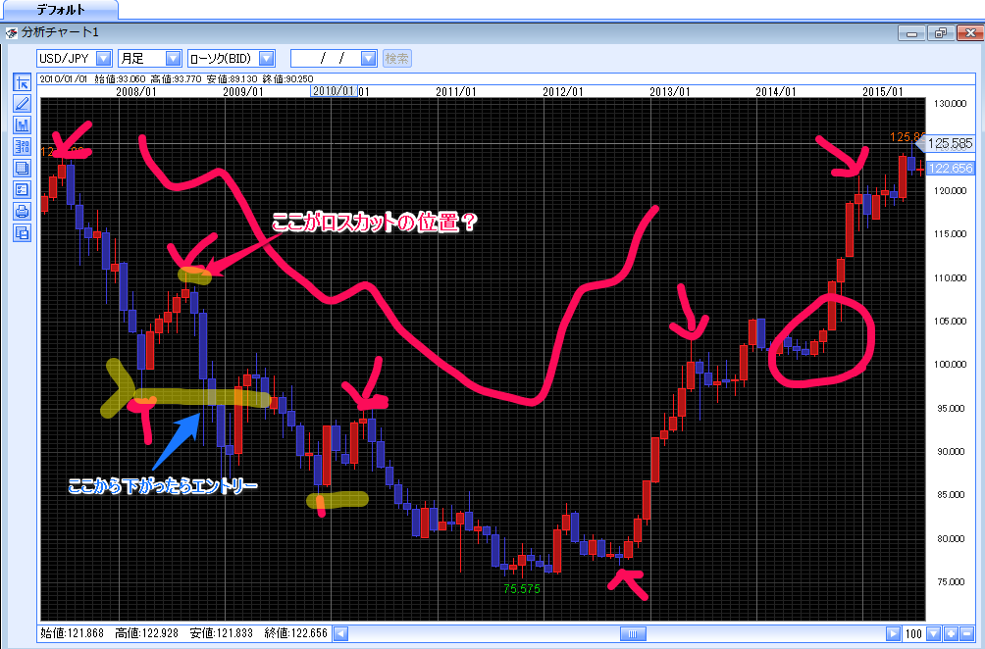
検証日 | 2015-07-06
月足 ドル円/2007.04.01から2015.07.04

やじるしのところは、中指になってるところ。
上にあがっているろうそくの中指は見つかるけど、下むきのが見つからない。
山形は見つかりやすいが、谷形は見つけづらい
8年の月足でエントリーするのは絶対向かないとおもった。

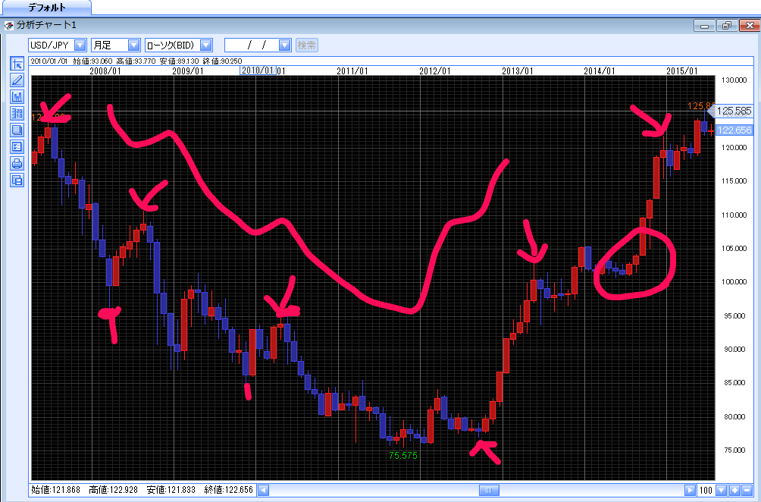

月足でエントリーを考えたら
 | 年月 | エントリー | ロスカット | ストップ | E-L差分 | E-S差分
売り | 2010.8 | 95.697 | 110.81 | 80.584 | -15.113 | -15.113
 |  |  |  | ↑エントリーからロスカットの差分と同じだけの逆位置に置くと80ぐらいになった。
 |  |  |  | 80に差し掛かったタイミングで見たら、直近の高値が95円なので、ロスカットの位置を95円に変更

 |  |  |  | エントリーとロスカットの差分と分量の先にストップを置いたが、
 |  |  |  | 実際チャートを見ていると、どこにストップを置けばいいのかわからない。

